チェックリスト説明
データサイエンティスト スキルチェックリスト解説

「データサイエンティスト スキルチェックリスト」は、データサイエンティストに必要とされるスキルをチェックリスト化したものです。

■５つのスキル領域
スキル領域は５つあり、それぞれシートごとに記述されています
 | スキル領域 | 説明
 | ＜基盤＞ | 次代を担うデータプロフェッショナルとして有すべき基礎的な力
 | ＜専門1>価値創造 | AIとデータ利活用の進化を見据え、戦略立案者、ガバナンスリーダーとして変革を推進する力
 | ＜専門2＞データサイエンス | 情報処理、人工知能、統計学などの情報科学系の知恵を理解し、使う力
 | ＜専門3＞データエンジニアリング | データサイエンスを意味のある形に使えるようにし、実装、運用できるようにする力
 | ＜融合＞ | ３つのスキルカテゴリを融合的に発揮し、AI開発やAI利活用を推進する力

■スキルレベル、必須スキル
チェックリスト内の各項目のスキルレベルは、★の数によって示し、見習いレベル（Assistant Data Scientist）~ 棟梁レベル（Full Data Scientist）までを判定します。
 | スキルレベル | 判定基準
 | ① Senior Data Scientist（業界を代表するレベル） ★★★★ | －
 | ② Full Data Scientist （棟梁レベル） ★★★ | ★★★の全項目のうち、50%を満たしている。
 | ③ Associate Data Scientist（独り立ちレベル） ★★ | ★★の全項目のうち、60%を満たしている。
 | ④ Assistant Data Scientist （見習いレベル） ★ | ★の全項目のうち、70%を満たしている。
 | ※ 独り立ちレベル以上のレベルは、下位のレベルを満たしていることが前提となります。
 | ※「必須スキル」に◯がついている項目は、判定基準を満たしていても、この項目が達成されていないとそのレベルとは認められない項目と して設定しています。

■スキルチェックシートのカラム
各スキル領域シートのカラム説明
 | カラム名 | カラム意味
 | No | 当該スキル領域の連番ID
 | SubNo | スキルカテゴリ内での連番ID
 | 分類/フェーズ | Ver6より新設。スキルの大区分を表す。価値創造スキルでは「フェーズ」、それ以外は「分類」。基盤スキルには記載はなし
 | スキルカテゴリ | スキルを目的や技術、あるいはプロセスのカテゴリに応じて分類したもの
 | サブカテゴリ | スキルカテゴリを詳細に分類したカテゴリ
 | スキルレベル | ★（見習い）、★★（独り立ち）、★★★（棟梁）
 | チェック項目 | スキルを記述
 | またがりスキルフラグ VC、DS、DE | 他のスキル領域と分野がまたがるスキルにはフラグを記載
 | 必須スキル | 当該スキルレベル（★★等）において、このスキルを満たしてなければクリアできないスキル

（注意事項）Ver6より新設した価値創造スキルは上記とカラム構造が異なります。カテゴリ、サブカテゴリのスキルを先に「スキル定義」として記述しています。そこから右にそれぞれのスキルレベル
でのスキルを記載しています。これは価値創造スキルは、1つ1つがレベルの高いスキルに勘違いされやすい性質があり、★や★★のスキルを明確に記し、段階的なスキル学習に役立てるため、
カラム構造を変更しました。

■その他のシート
・スキルレベル定義YYYY・・・・・スキルチェックリストの全体を１表でまとめたものです。業界を代表するレベルに必要なスキルイメージやDS以下の人のスキルイメージも記載しています
・集計シート・・・・・・・・・・・・・・スキル領域、カテゴリ、サブカテゴリごとのスキルチェックリスト項目数です

■引用・改変時の注意事項
・チェックリストを引用される場合「一般社団法人データサイエンティスト協会 スキルチェックリストより引用」と引用元を明示願います。その他については著作権法に従っての引用を願います。
・チェックリストを改変された場合「一般社団法人データサイエンティスト協会 スキルチェックリストを改変」と改変した旨、明示願います。

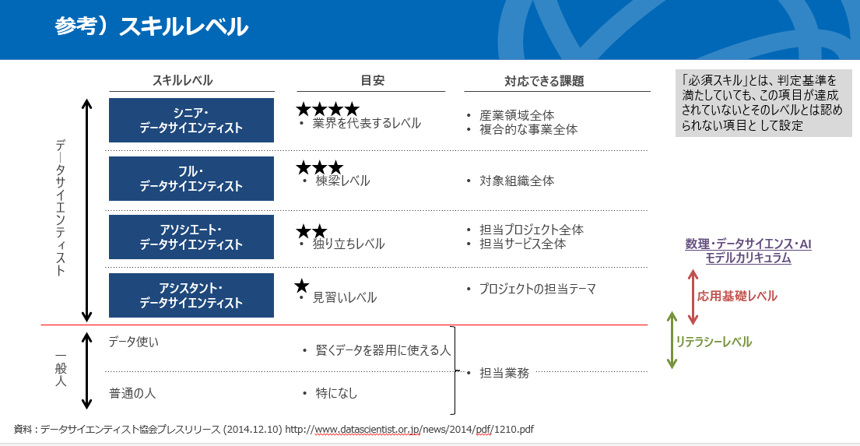

Ver6の大きな変更
スキルチェックリスト Ver.6（2025年11月発表）における変更点について

2025年11月25日に発表したデータサイエンティストの定義において、変更点が多いです。その理由については発表時の資料を参考にしてください。
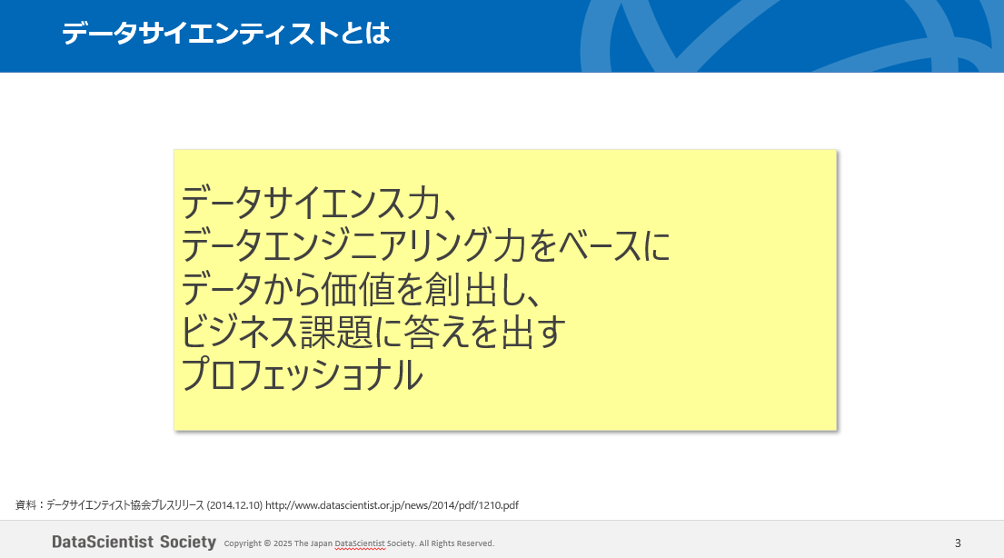
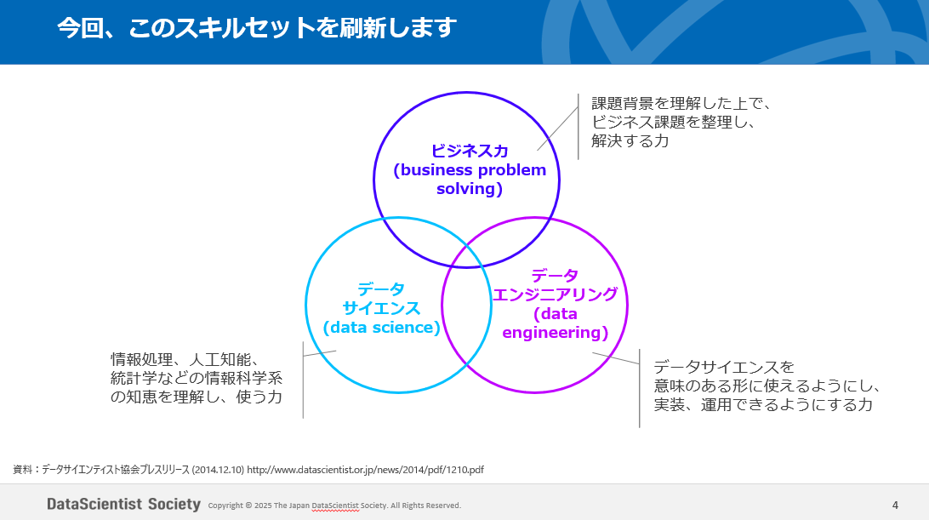
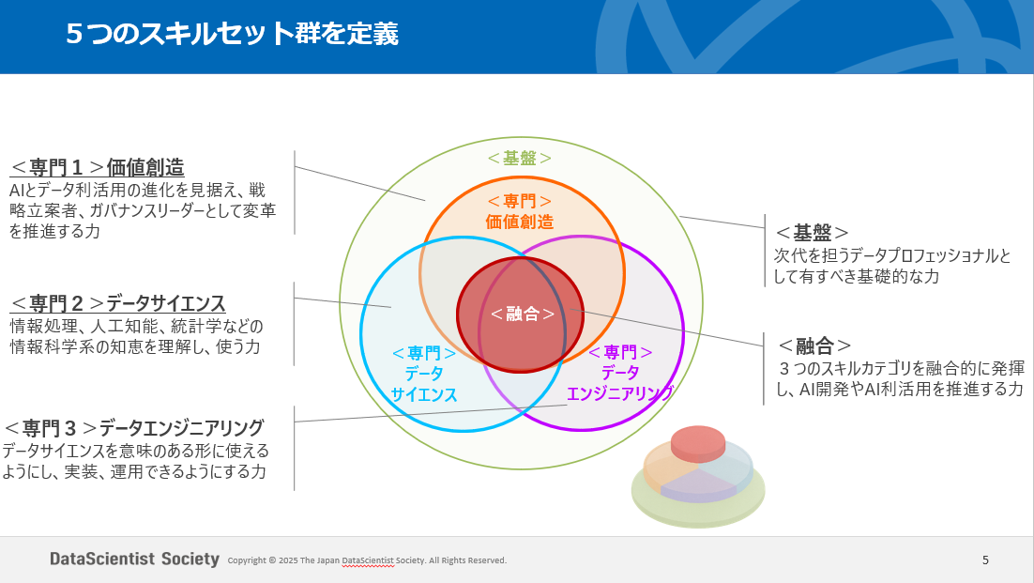

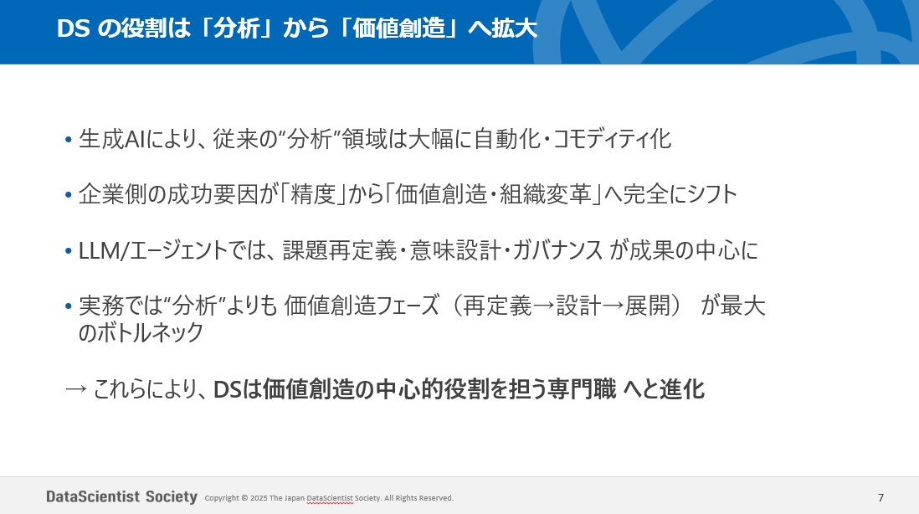
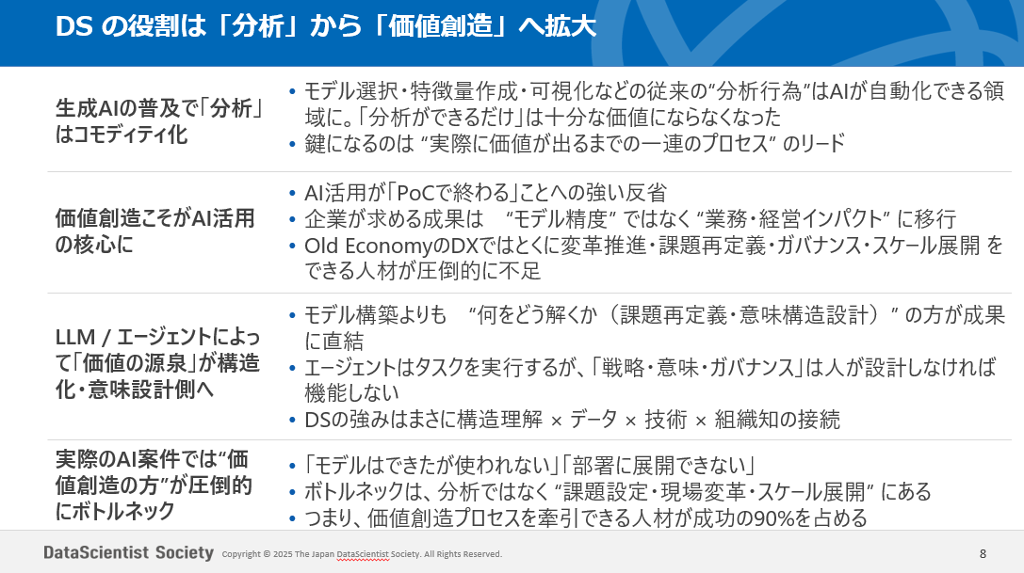
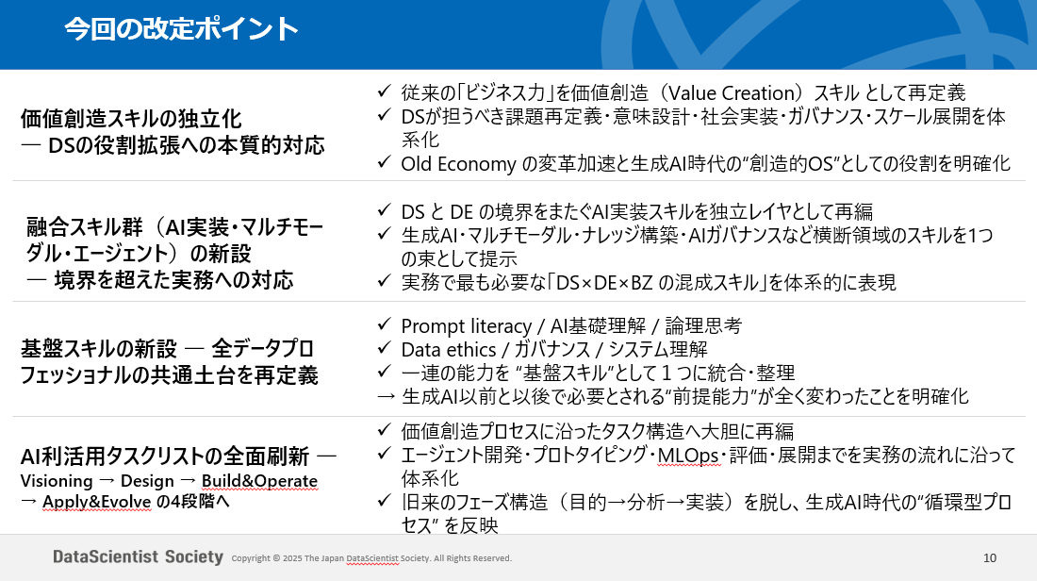

資料全ページ：https://speakerdeck.com/datascientistsociety/12thsymp_skill

